Abmessungen
Abmessungen von Flachdichtungen für Flansche mit PN-Bezeichnung nach EN 1514-1

Flansch- und Dichtungsformen

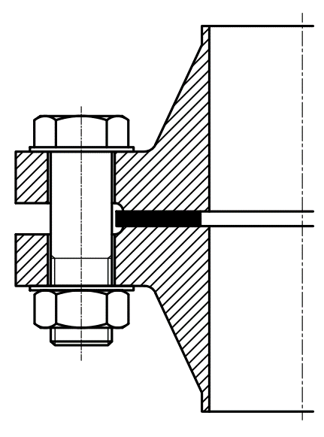
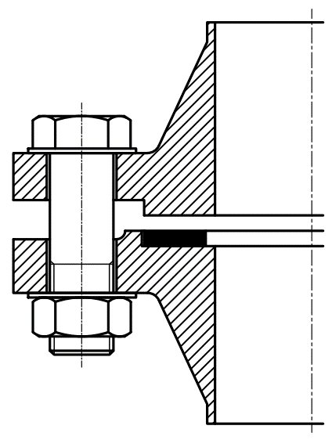
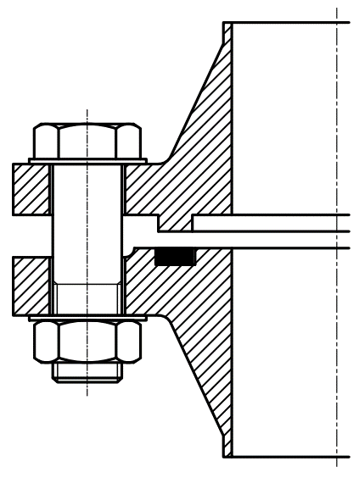

Form IBC |  |  |  |  | Form SR |  |  |  | Form TG
glatte Dichtfläche mit / ohne Dichtleiste |  |  |  |  | mit Vor- / Rücksprung |  |  |  | mit Nut / Feder

 | 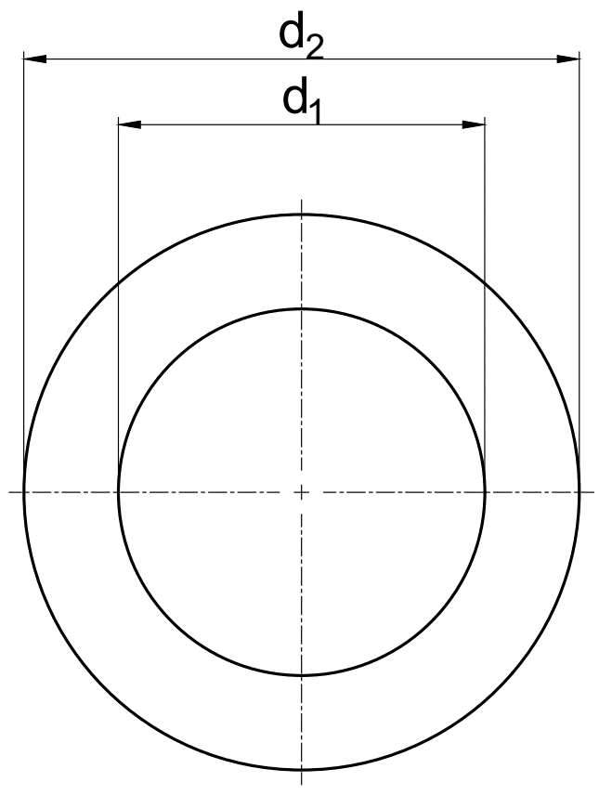
 |  |  |  |  |  | Suche: |  | DN |  | PN |  | Form
Abmessungen in mm bis DN 1000 |  |  |  |  |  |  |  | 25 |  | 40 |  | IBC

PN |  | 2.5 | 6 | 10 | 16 | 25 | 40 | 63 |  | 10-40 (160)
Flansch Form |  | IBC |  |  |  |  |  |  |  | SR | TG
DN | d1 | d2 |  |  |  |  |  | d1 | d2 | d2 | d1 | d2
10 | 18 | 39 |  | 46 |  |  |  | 18 | 56 | 34 | 24 | 34
15 | 22 | 44 |  | 51 |  |  |  | 21 | 61 | 39 | 29 | 39
20 | 27 | 54 |  | 61 |  |  |  | 25 | 72 | 50 | 36 | 50
25 | 34 | 64 |  | 71 |  |  |  | 30 | 82 | 57 | 43 | 57
32 | 43 | 76 |  | 82 |  |  |  | 41 | 88 | 65 | 51 | 65
40 | 49 | 86 |  | 92 |  |  |  | 47 | 103 | 75 | 61 | 75
50 | 61 | 96 |  | 107 |  |  |  | 59 | 113 | 87 | 73 | 87
60* | 72 | 106 |  | 117 |  |  |  | 68 | 123 | - | - | -
65 | 77 | 116 |  | 127 |  |  |  | 73 | 138 | 109 | 95 | 109
80* | 89 | 132 |  | 142 |  |  |  | 86 | 148 | 120 | 106 | 120
100 | 115 | 152 |  | 162 |  | 168 |  | 110 | 174 | 149 | 129 | 149
125 | 141 | 182 |  | 192 |  | 194 |  | 135 | 210 | 175 | 155 | 175
150 | 169 | 207 |  | 218 |  | 224 |  | 163 | 247 | 203 | 183 | 203
200 | 220 | 262 |  | 273 |  | 284 | 290 | 210 | 309 | 259 | 239 | 259
250 | 273 | 317 |  | 328 |  | 340 | 352 | 264 | 364 | 312 | 292 | 312
300 | 324 | 373 |  | 378 | 384 | 400 | 417 | 314 | 424 | 363 | 343 | 363
350 | 356 | 423 |  | 438 | 444 | 457 | 474 | 360 | 486 | 421 | 395 | 421
400 | 407 | 473 |  | 489 | 495 | 514 | 546 | 415 | 543 | 473 | 447 | 473
450 | 458 | 528 |  | 539 | 555 | 564 | 571 | - | - | 523 | 497 | 523
500 | 508 | 578 |  | 594 | 617 | 624 | 628 | - | - | 575 | 549 | 575
600 | 610 | 679 |  | 695 | 734 | 731 | 747 | - | - | 675 | 649 | 675
700 | 712 | 784 |  | 810 | 804 | 833 | - | - | - | 777 | 751 | 777
800 | 813 | 890 |  | 917 | 911 | 942 | - | - | - | 882 | 856 | 882
900 | 915 | 990 |  | 1017 | 1011 | 1042 | - | - | - | 987 | 961 | 987
1000 | 1016 | 1090 |  | 1124 | 1128 | 1154 | - | - | - | 1092 | 1062 | 1092
* nur für Gusseisenflansche

